МСО
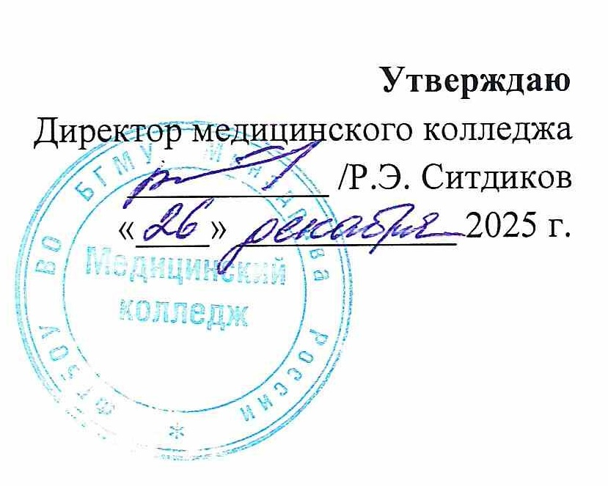
РАСПИСАНИЕ ПРАКТИЧЕСКИХ ЗАНЯТИЙ

СПЕЦИАЛЬНОСТЬ 31.02.03 ЛАБОРАТОРНАЯ ДИАГНОСТИКА

2 семестр 2025 - 2026 учебного года
Месяц | Дата | 11 ЛБД | 21 ЛБД | Дата | Месяц
 |  | 111 | 211
ЯНВАРЬ | 15 | Теория | Теория | 15 | ЯНВАРЬ | 1 КУРС
 | 16 | Теория | Теория | 16
 | 17 | Теория | Теория | 17 |  | МДК 01.02 Организационно-технологические основы деятельности лаборатории медицинской организации и техника лабораторных работ | 111 | Хасанова А.И.
 | 18 |  |  | 18
 | 19 | Теория | Теория | 19
 | 20 | Теория | Теория | 20 |  | МДК 02.01 Проведение химико-микроскопических исследований | 111 | Первушин А.В.
 | 21 | Теория | Теория | 21
 | 22 | Теория | МДК 04.01 | 22
 | 23 | Теория | МДК 04.01 | 23 |  | МДК 02.02 Проведение гематологических исследований | 111 | Хасанова Г.Ф.
 | 24 | Теория | МДК 04.01 | 24
 | 25 |  |  | 25
 | 26 | Теория | МДК 04.01 | 26 |  | МДК 02.03 Проведение биохимических исследований | 111 | Первушин А.В.
 | 27 | Теория | МДК 04.01 | 27
 | 28 | Теория | МДК 04.01 | 28
 | 29 | Теория | Теория | 29 |  | МДК 03.01 Бактериология | 111 | Хасанова Г.Ф.
 | 30 | Теория | Теория | 30
 | 31 | Теория | Теория | 31
Месяц | Дата | 11 ЛБД | 21 ЛБД | Дата | Месяц | МДК 03.02 Иммунология | 111 | Гимранова И.А.
 |  | 111 | 211
ФЕВРАЛЬ | 1 |  |  | 1 | ФЕВРАЛЬ
 | 2 | Теория | МДК 04.01 | 2 |  | МДК 03.03 Паразитология | 111 | Гимранова И.А.
 | 3 | МДК 01.02 | МДК 04.01 | 3
 | 4 | МДК 01.02 | МДК 04.01 | 4
 | 5 | МДК 01.02 | МДК 04.01 | 5
 | 6 | Теория | Теория | 6
 | 7 | Теория | Теория | 7 |  | 2 КУРС
 | 8 |  |  | 8
 | 9 | МДК 01.02 | МДК 04.01 | 9 |  | МДК 04.01 Основы гистологии и цитологии | 211 | Каюмов Ф.А.
 | 10 | МДК 01.02 | Теория | 10
 | 11 | МДК 01.02 | Теория | 11
 | 12 | Теория | Теория | 12 |  | МДК 05.01 Санитарно-гигиенические лабораторные исследования | 211 | Борцова Ю.Л.
 | 13 | Теория | МДК 05.01 | 13
 | 14 | Теория | МДК 05.01 | 14
 | 15 |  |  | 15 |  | МДК 06.01 Выполнение операционных процедур при производстве судебно-медицинских экспертиз (исследований) | 211 | Газизуллина Г.Р.
 | 16 | МДК 01.02 | Теория | 16
 | 17 | МДК 01.02 | Теория | 17
 | 18 | МДК 02.01 | МДК 05.01 | 18
 | 19 | Теория | МДК 05.01 | 19
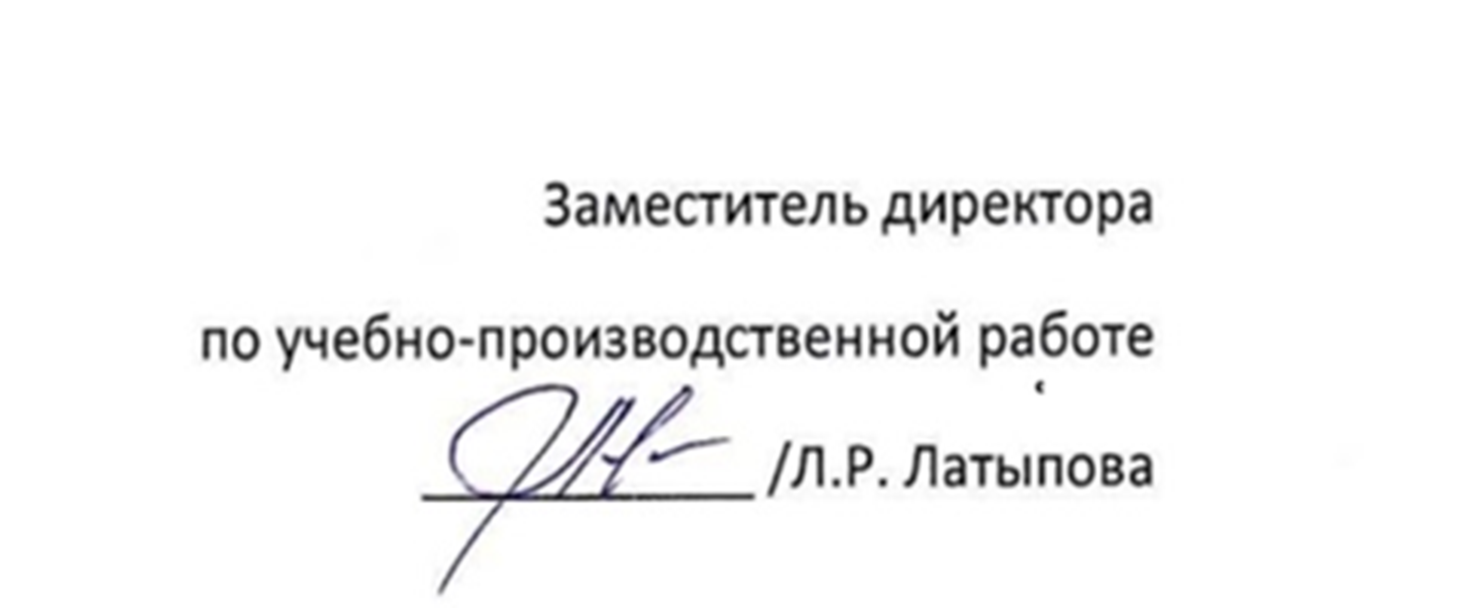
 | 20 | Теория | МДК 05.01 | 20
 | 21 | Теория | МДК 05.01 | 21
 | 22 |  |  | 22
 | 23 |  |  | 23
 | 24 | МДК 02.01 | Теория | 24
 | 25 | МДК 02.01 | Теория | 25
 | 26 | МДК 02.01 | МДК 05.01 | 26
 | 27 | Теория | МДК 05.01 | 27
 | 28 | Теория | МДК 05.01 | 28
Месяц | Дата | 11 ЛБД | 21 ЛБД | Дата | Месяц
 |  | 111 | 211
МАРТ | 1 |  |  | 1 | МАРТ
 | 2 | МДК 02.01 | Теория | 2
 | 3 | МДК 02.01 | МДК 05.01 | 3
 | 4 | МДК 02.01 | МДК 05.01 | 4
 | 5 | Теория | МДК 05.01 | 5
 | 6 | Теория | МДК 05.01 | 6
 | 7 |  |  | 7
 | 8 |  |  | 8
 | 9 | МДК 02.02 | Теория | 9
 | 10 | МДК 02.02 | Теория | 10
 | 11 | МДК 02.02 | Теория | 11
 | 12 | Теория | МДК 05.01 | 12
 | 13 | Теория | МДК 05.01 | 13
 | 14 | Теория | МДК 05.01 | 14
 | 15 |  |  | 15
 | 16 | МДК 02.02 | МДК 05.01 | 16
 | 17 | МДК 02.02 | Теория | 17
 | 18 | МДК 02.02 | Теория | 18
 | 19 | Теория | МДК 05.01 | 19
 | 20 | Теория | МДК 05.01 | 20
 | 21 | Теория | МДК 05.01 | 21
 | 22 |  |  | 22
 | 23 | МДК 02.02 | МДК 05.01 | 23
 | 24 | Теория | Теория | 24
 | 25 | МДК 02.03 | МДК 06.01 | 25
 | 26 | МДК 02.03 | МДК 06.01 | 26
 | 27 | МДК 02.03 | МДК 06.01 | 27
 | 28 | Теория | МДК 06.01 | 28
 | 29 |  |  | 29
 | 30 | Теория | МДК 06.01 | 30
 | 31 | Теория | МДК 06.01 | 31
Месяц | Дата | 11 ЛБД | 21 ЛБД | Дата | Месяц
 |  | 111 | 211
АПРЕЛЬ | 1 | МДК 02.03 | МДК 06.01 | 1 | АПРЕЛЬ
 | 2 | МДК 02.03 | МДК 06.01 | 2
 | 3 | МДК 02.03 | МДК 06.01 | 3
 | 4 | Теория | Теория | 4
 | 5 |  |  | 5
 | 6 | МДК 03.02 | МДК 06.01 | 6
 | 7 | МДК 03.02 | МДК 06.01 | 7
 | 8 | Теория | ПП 04.01 | 8
 | 9 | Теория |  | 9
 | 10 | Теория |  | 10
 | 11 | Теория |  | 11
 | 12 |  |  | 12
 | 13 | МДК 03.02 |  | 13
 | 14 | МДК 03.02 |  | 14
 | 15 | МДК 03.02 | ПП 05.01 | 15
 | 16 | Теория |  | 16
 | 17 | Теория |  | 17
 | 18 | Теория |  | 18
 | 19 |  |  | 19
 | 20 | МДК 03.02 |  | 20
 | 21 | МДК 03.02 |  | 21
 | 22 | МДК 03.02 | ПП 06.01 | 22
 | 23 | Теория |  | 23
 | 24 | Теория |  | 24
 | 25 | Теория |  | 25
 | 26 |  |  | 26
 | 27 | МДК 03.02 |  | 27
 | 28 | МДК 03.02 |  | 28
 | 29 | Теория | Теория | 29
 | 30 | Теория | Теория | 30
Месяц | Дата | 11 ЛБД | 21 ЛБД | Дата | Месяц
 |  | 111 | 211
МАЙ | 1 |  |  | 1 | МАЙ
 | 2 | Теория | Теория | 2
 | 3 |  |  | 3
 | 4 | МДК 03.03 | Теория | 4
 | 5 | МДК 03.03 | Теория | 5
 | 6 | Теория | Теория | 6
 | 7 | Теория | Промежуточная | 7
 | 8 | Теория |  | 8
 | 9 |  |  | 9
 | 10 |  |  | 10
 | 11 | МДК 03.03 | аттестация | 11
 | 12 | МДК 03.03 | Производственная практика по профилю специальности | 12
 | 13 | МДК 03.03 |  | 13
 | 14 | Теория |  | 14
 | 15 | Теория |  | 15
 | 16 | Теория |  | 16
 | 17 |  |  | 17
 | 18 | УП 01.01 |  | 18
 | 19 |  |  | 19
 | 20 |  |  | 20
 | 21 |  |  | 21
 | 22 |  |  | 22
 | 23 |  |  | 23
 | 24 |  |  | 24
 | 25 | Теория | Производственная практика по профилю специальности | 25
 | 26 | ПП ПМ 02 |  | 26
 | 27 |  |  | 27
 | 28 |  |  | 28
 | 29 |  |  | 29
 | 30 |  |  | 30
 | 31 |  |  | 31
Месяц | Дата | 11 ЛБД | 21 ЛБД | Дата | Месяц
 |  | 111 | 211
ИЮНЬ | 1 |  |  | 1 | ИЮНЬ
 | 2 |  |  | 2
 | 3 |  |  | 3
 | 4 |  |  | 4
 | 5 |  |  | 5
 | 6 |  |  | 6
 | 7 |  |  | 7
 | 8 | ПП ПМ 02 |  | 8
 | 9 |  |  | 9
 | 10 |  |  | 10
 | 11 |  |  | 11
 | 12 |  |  | 12
 | 13 |  |  | 13
 | 14 |  |  | 14
 | 15 |  | ГИА | 15
 | 16 |  |  | 16
 | 17 |  |  | 17
 | 18 |  |  | 18
 | 19 |  |  | 19
 | 20 |  |  | 20
 | 21 |  |  | 21
 | 22 | ПП ПМ 02 | ГИА | 22
 | 23 |  |  | 23
 | 24 |  |  | 24
 | 25 |  |  | 25
 | 26 |  |  | 26
 | 27 |  |  | 27
 | 28 |  |  | 28
 | 29 |  |  | 29
 | 30 |  |  | 30
ИЮЛЬ | 1 | Промежуточная аттестация |  | 1 | ИЮЛЬ
 | 2 |  |  | 2
 | 3 |  |  | 3
 | 4 |  |  | 4
 | 5 |  |  | 5
 | КАНИКУЛЫ

